Hoja1
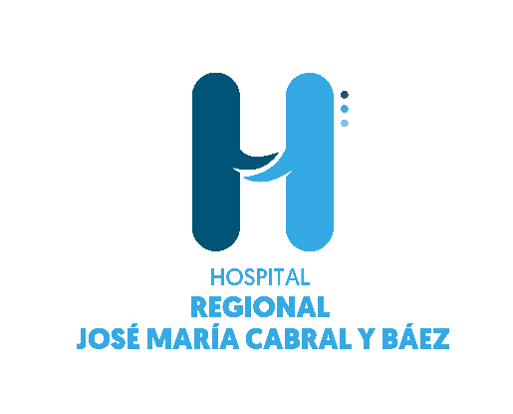

 |  | Servicio Regional de Salud Norcentral
 |  | Hospital Regional José María Cabral y Báez.
 |  | PRODUCCIÓN CEA TRIMESTRE
 |  | MARZO-OCTUBRE-DICIEMBRE 2022

PRODUCCIÓN DE SERVICIOS | Oct-22 | Nov-22 | DICIEMBRE | TOTAL
 |  |  | 2022
Consultas | 16,557 | 20,953 | 12,101 | 49,611
Emergencia | 2,841 | 3,254 | 2,848 | 8,943
Pruebas de Laboratorio | 94,109 | 88,987 | 81,405 | 264,501
Pruebas de Imágenes | 9,705 | 11,289 | 7457 | 28,451
Hospitalización | 894 | 950 | 835 | 2,679
Procedimientos quirúrgicos | 885 | 832 | 601 | 2318
Partos y Cesáreas | 0 | 0 | 0 | 0

